修改
宁波品秀美容科技有限公司 宁波高新区江南路1528号高新科技广场2号楼10楼 电话：0574-27889688 传真：0574-27889655 sales@hair-brushes.com lucky@jsiu.com
订单
供货商： | 宁波瑾秀制刷科技有限公司 |  |  |  | 订单号 | EC-5001
电话： | 0574-27889688 |  |  |  | 日期 | 2025年09月03日
联系人： | XX印刷厂 |  |  |  | 订单安排人 | 孙诚昱
产品编号 | 产品图片 | 描述 | 数量/个 | 单价 | 金额 | 包装方式
EC-5001 | 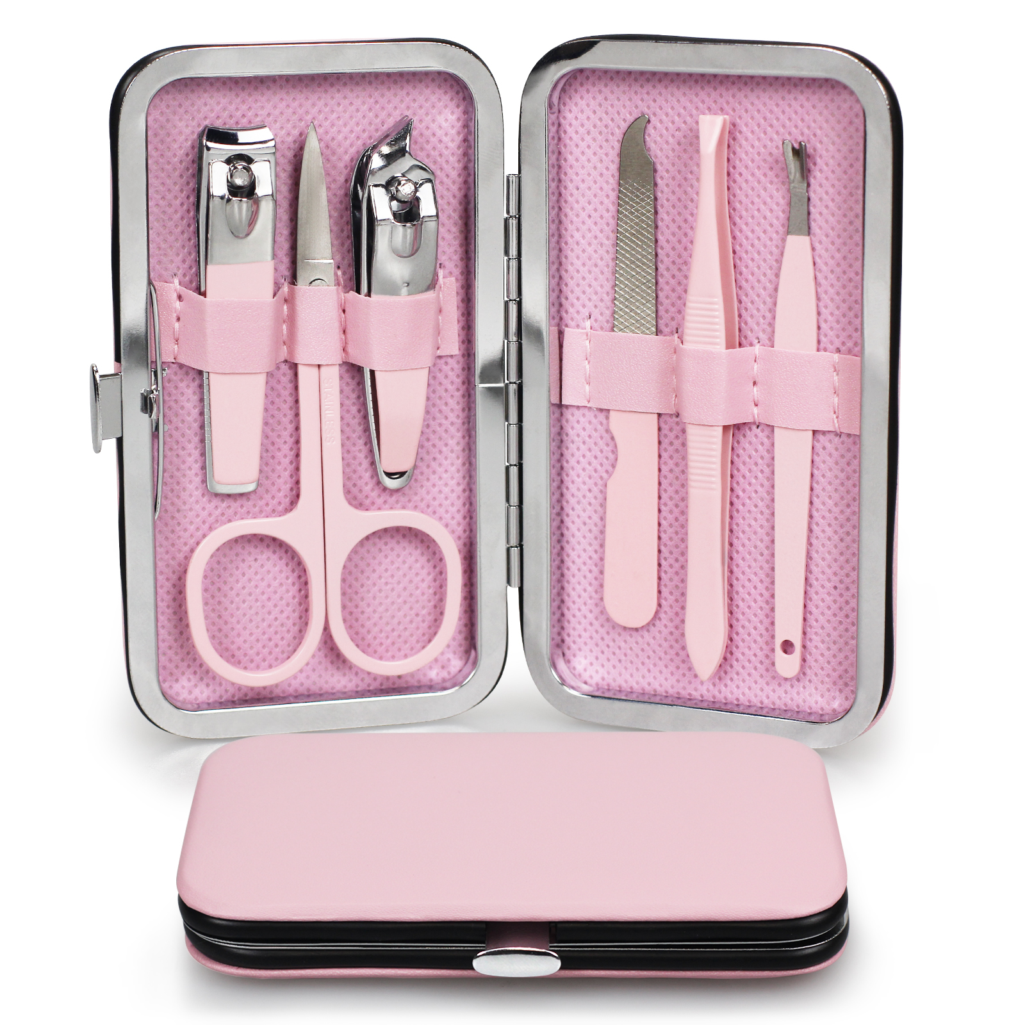 | 粉色指甲钳五件套，含指甲剪、指甲锉等工具，附收纳盒 | 0PCS | ¥1.80 |  | 纸盒包装

 | 以上价格含税运含包装
进仓地址： | 宁波市鄞州区姜山镇 朝阳顾家许家路128号 13028906023 小裘
付款方式: | 预付30%余款出货前付清 |  |  |  | 色卡 | Logo
交货时间: | 2025年10月18日 |  |  |  |  | ECOED
箱规:
产前确认样:
出货样:
注意事项:
按时交货，确保产品质量
包装需按我司确认的样板制作
如有问题及时沟通

 | 宁波品秀美容科技有限公司 |  |  | 宁波瑾秀制刷科技有限公司
 | ---------------------- |  |  | ----------------------

